Nutritional Analysis
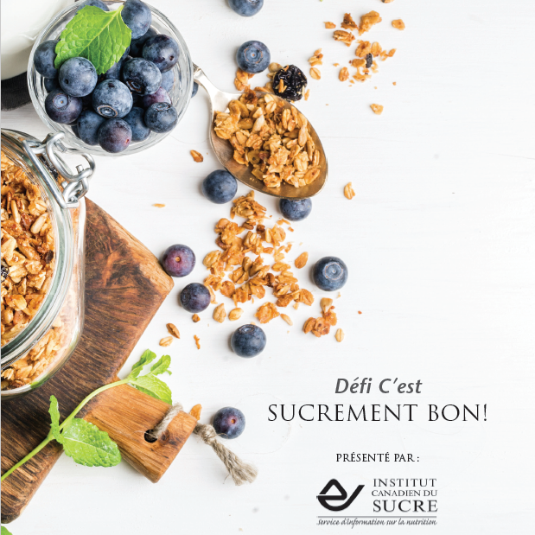

 |  |  |  |  |  |  |  |  |  |  | Instructions pour compléter l'analyse nutritionnelle :

 |  |  |  |  |  |  |  |  |  |  | 1. Connectez-vous à https://food-nutrition.canada.ca/cnf-fce/switchlocale.do?lang=fr&url=t.search.recherche
 |  |  |  |  |  |  |  |  |  |  | 2. Saisissez le nom de chaque aliment dans la barre de recherche; choisissez le code de l’aliment dans la liste
 |  |  |  |  |  |  |  |  |  |  | qui s’affiche ainsi que la portion désirée : vous obtiendrez ainsi le profil nutritif.
 |  |  |  |  |  |  |  |  |  |  | 3. Prenez note de la quantité (en grammes) « Sucres, total » générée par l’aliment, ainsi que des autres nutriments :
 |  |  |  |  |  |  |  |  |  |  | glucides, fibres, graisses totaux, graisses saturées, et sodium.
 |  |  |  |  |  |  |  |  |  |  | Prenez également note de l’énergie (calories) de chaque élément, car il sera important de voir quel est le % réel des calories
 |  |  |  |  |  |  |  |  |  |  | provenant des sucres dans votre plan alimentaire final.
 |  |  |  |  |  |  |  |  |  |  | 4. Continuez jusqu’au moment où vous avez déterminé la teneur en macronutriments et les calories de tous les aliments
 |  |  |  |  |  |  |  |  |  |  | et toutes les boissons de vos menus pour la journée.
 |  |  |  |  |  |  |  |  |  |  | 5. Faites la somme des valeurs.
 |  |  |  |  |  |  |  |  |  |  | 6. Obtenir le total d’environ 100 g de sucres (+/- 5 g de sucres, c’est parfait!) et les 2000 calories (+/- 100 calories) pourrait
 |  |  |  |  |  |  |  |  |  |  | vous demander un peu de temps, des changements ou quelques petites expérimentations.

TYPE DE REPAS | Nourriture / Boisson (article et quantité): | Code de l'alimentation (tiré du FCÉN) | Énergie (calories) | Glucides (g) | Sucres, totaux(g) | Fibres (g) | Graisses totaux (g) | Graisses saturées (g) | Sodium (mg) | Protéines (g)
PETIT-DÉJEUNER :

DÉJEUNER :

DÎNER :

COLLATIONS :

TOTAUX : |  |  | 0 | 0 | 0 | 0 | 0 | 0 | 0 | 0
% de calories provenant des sucres : |  |  |  |  | #DIV/0!

